로그인
입출력 레이아웃 (공통) |  |  |  |  | APPLICATION 설계
시스템 | 스마트팩토리 OEE 시스템 |  |  |  | SUB시스템 | Login
프로그램ID | SM-001 |  | 프로그램명 | ERP | 작성자 | High Class | 작성일 | 2021-07-30
화면 레이아웃 |  |  |  |  | 데이터베이스 |  | 처리요약
USER
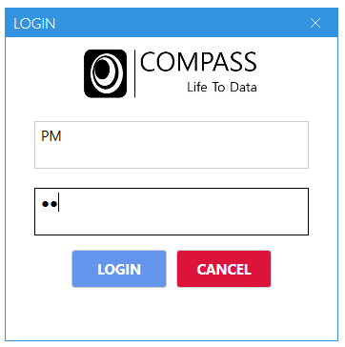 |  |  |  |  |  |  | 1. 로그인 창 2. USER 정보를 통해 로그인 체크 3. USER 권한에 따른 메뉴 활성화

조회테이블 |  | USER
갱신테이블

입출력 레이아웃 (상세) |  |  |  |  |  | APPLICATION 설계
시스템 |  |  |  |  |  | SUB시스템 | 기준정보
프로그램ID |  | 프로그램명 |  |  |  | 작성자 |  |  | 작성일
처리요약
▣ 조회 |  |  | ▣ 등록 |  | ▣ 수정 |  |  | ▣ 삭제

제품관리 시스템
입출력 레이아웃 (공통) |  |  |  |  | APPLICATION 설계
시스템 | 스마트팩토리 OEE 시스템 |  |  |  | SUB시스템 | PLM
프로그램ID | SM-001 |  | 프로그램명 | 제품 정보 관리 | 작성자 | High Class | 작성일 | 2021-07-30
화면 레이아웃 |  |  |  |  | 데이터베이스 |  | 처리요약
ITEM
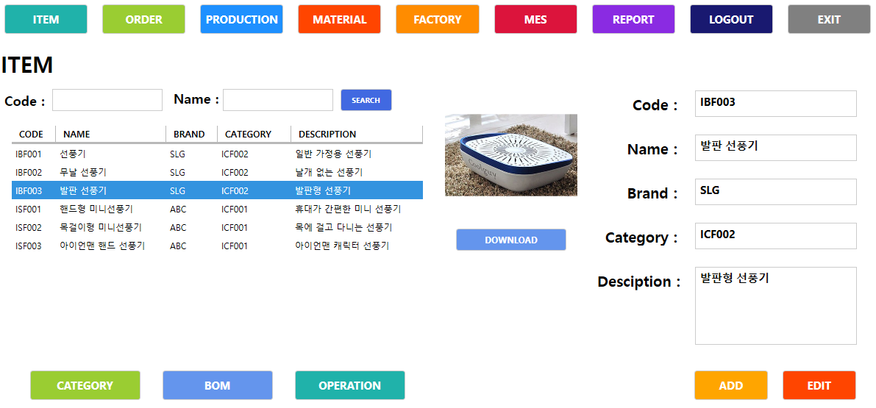 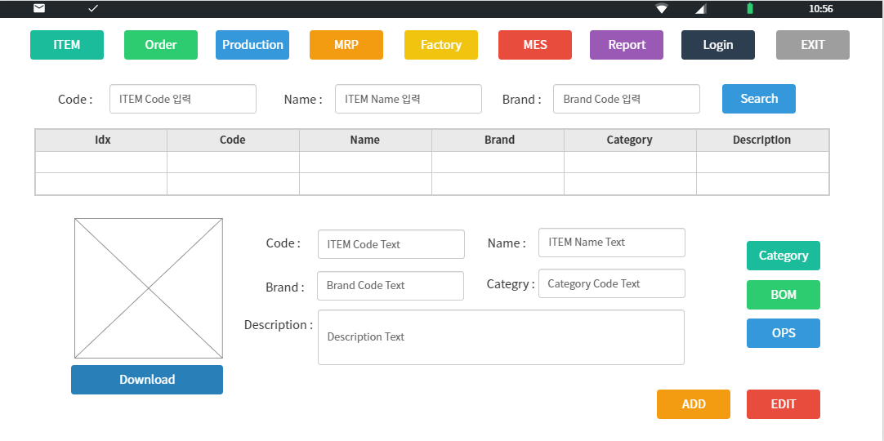 |  |  |  |  |  |  | 1. 제품 정보 관리 화면 2. (제품 / 자재 / 공정 / 카테고리 / 브랜드 ) 정보를 관리

Material

Operation
Category
조회테이블 |  | ITEM / Material / Operation / Categry / Brand
갱신테이블 |  | ITEM / Operation / Material

입출력 레이아웃 (상세) |  |  |  |  |  | APPLICATION 설계
시스템 |  |  |  |  |  | SUB시스템 | 기준정보
프로그램ID |  | 프로그램명 |  |  |  | 작성자 |  |  | 작성일
처리요약
▣ 조회 |  |  | ▣ 등록 |  | ▣ 수정 |  |  | ▣ 삭제

공장자원관리 시스템
입출력 레이아웃 (공통) |  |  |  |  | APPLICATION 설계
시스템 | 스마트팩토리 OEE 시스템 |  |  |  | SUB시스템 | 공장관리 시스템
프로그램ID | SM-001 |  | 프로그램명 | 공장 자원 관리 | 작성자 | High Class | 작성일 | 2021-07-30
화면 레이아웃 |  |  |  |  | 데이터베이스 |  | 처리요약
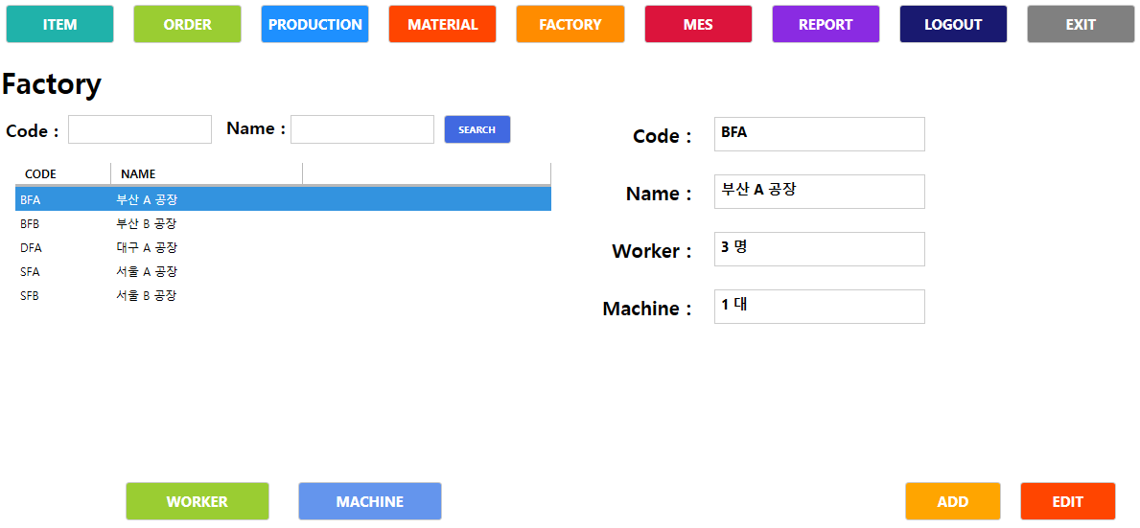 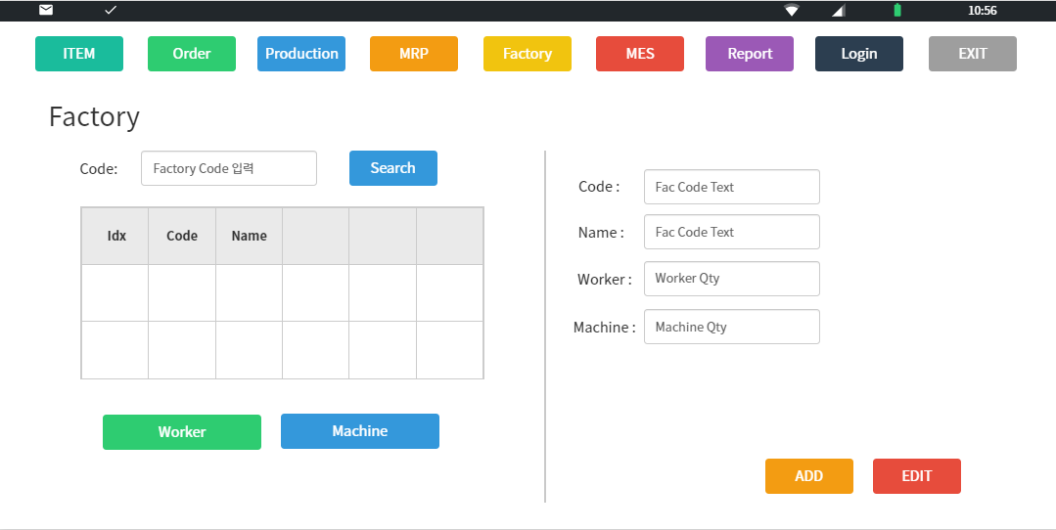 |  |  |  |  |  |  | 1. 공장 자원 정보 관리 화면 2. ( 공장 / 직원 / 기계 ) 정보를 관리
Factory

Worker
Machine

조회테이블 |  | Factory / Worker / Machine
갱신테이블 |  | Factory

입출력 레이아웃 (상세) |  |  |  |  |  | APPLICATION 설계
시스템 |  |  |  |  |  | SUB시스템 | 기준정보
프로그램ID |  | 프로그램명 |  |  |  | 작성자 |  |  | 작성일
처리요약
▣ 조회 |  |  | ▣ 등록 |  | ▣ 수정 |  |  | ▣ 삭제

스케줄관리 시스템
입출력 레이아웃 (공통) |  |  |  |  | APPLICATION 설계
시스템 | 스마트팩토리 OEE 시스템 |  |  |  | SUB시스템 | 스케줄링 시스템
프로그램ID | SM-001 |  | 프로그램명 | 주문 및 생산 스케줄 관리 | 작성자 | High Class | 작성일 | 2021-07-30
화면 레이아웃 |  |  |  |  | 데이터베이스 |  | 처리요약
ITEM
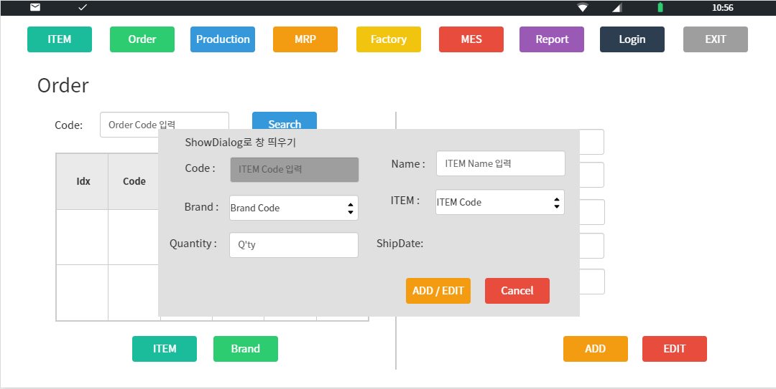 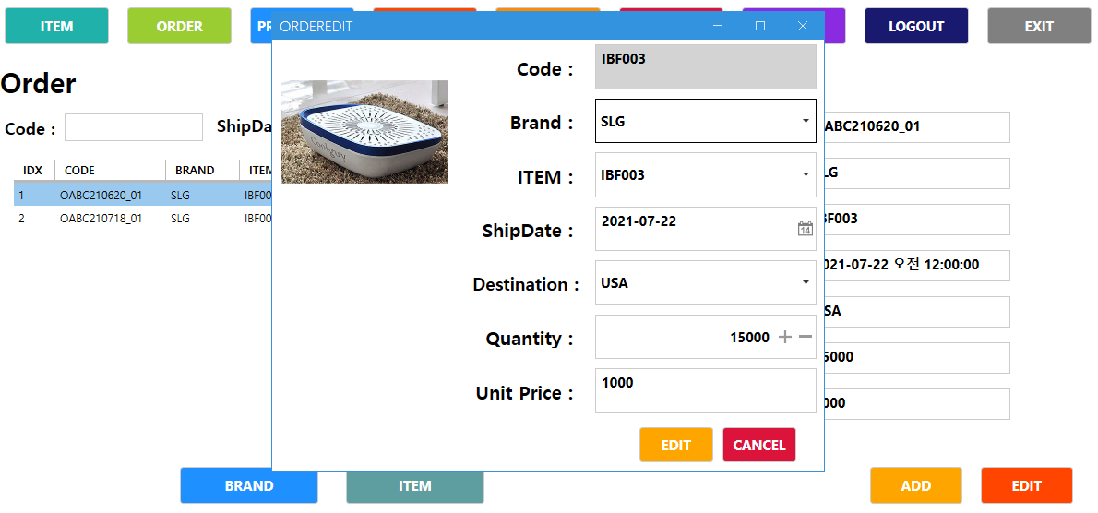 |  |  |  |  |  |  | 1. 주문 스케줄 관리 2. 아이템 / 납기일 / 도착지 / 수량을 관리 3. 생산 스케줄 관리 4. 오더 / 생산 시작.종료일 / 생산공장을 관리

ORDER

PRODUCTION

조회테이블 |  | ITEM / ORDER / PRODUCTION
갱신테이블 |  | ORDER / PRODUCTION

입출력 레이아웃 (상세) |  |  |  |  |  | APPLICATION 설계
시스템 |  |  |  |  |  | SUB시스템 | 기준정보
프로그램ID |  | 프로그램명 |  |  |  | 작성자 |  |  | 작성일
처리요약
▣ 조회 |  |  | ▣ 등록 |  | ▣ 수정 |  |  | ▣ 삭제

OEE 시스템
입출력 레이아웃 (공통) |  |  |  |  | APPLICATION 설계
시스템 | 스마트팩토리 OEE 시스템 |  |  |  | SUB시스템 | OEE 관리 시스템
프로그램ID | SM-001 |  | 프로그램명 | OEE 실시간 관리 | 작성자 | High Class | 작성일 | 2021-07-30
화면 레이아웃 |  |  |  |  | 데이터베이스 |  | 처리요약
Production
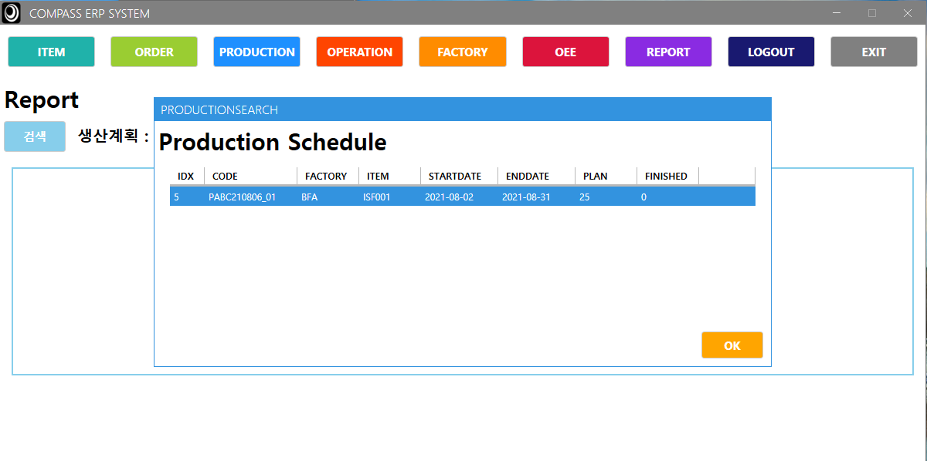 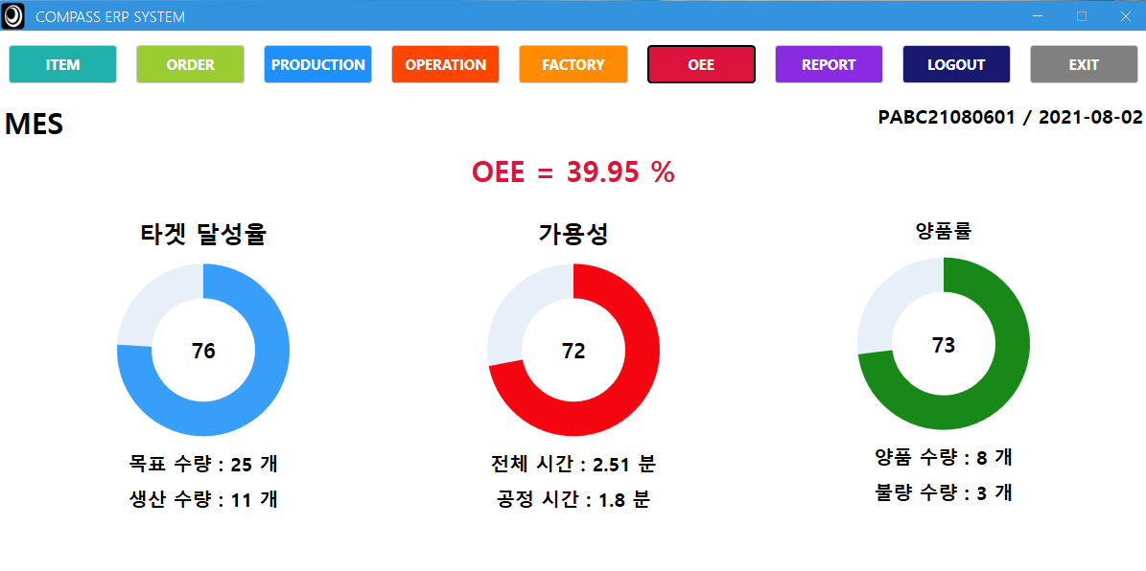 |  |  |  |  |  |  | 1. 공정 OEE 실시간 체크 2. MQTT로 공정 데이터를 받아와 DB 저장 3. 저장된 정보를 실시간 로드 4. 타겟 달성율 (ProductionTime / CycleTime) 5. 가용성 (Production Time / TotalTime) 6. 양품율 (Success Qty / Total Qty)

OEE

조회테이블 |  | Prodcution / OEE
갱신테이블 |  | OEE

입출력 레이아웃 (상세) |  |  |  |  |  | APPLICATION 설계
시스템 |  |  |  |  |  | SUB시스템 | 기준정보
프로그램ID |  | 프로그램명 |  |  |  | 작성자 |  |  | 작성일
처리요약
▣ 조회 |  |  | ▣ 등록 |  | ▣ 수정 |  |  | ▣ 삭제

Report
입출력 레이아웃 (공통) |  |  |  |  | APPLICATION 설계
시스템 | 스마트팩토리 OEE 시스템 |  |  |  | SUB시스템 | ERP 시스템
프로그램ID | SM-001 |  | 프로그램명 | REPORT | 작성자 | High Class | 작성일 | 2021-07-30
화면 레이아웃 |  |  |  |  | 데이터베이스 |  | 처리요약
Production
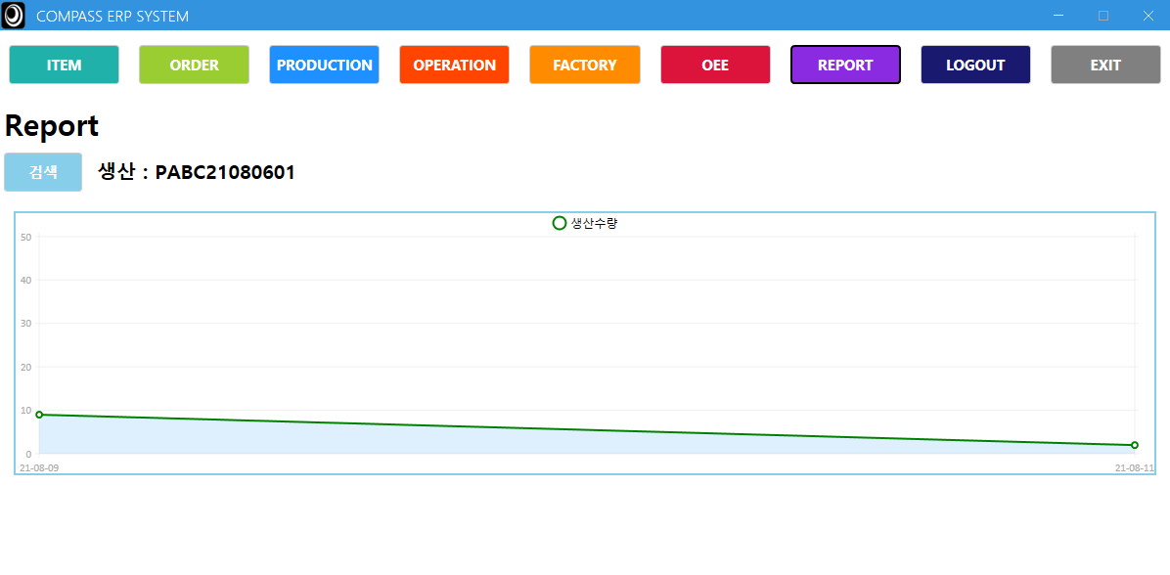 |  |  |  |  |  |  | 1. 생산 REPORT 2. 일자별 생산 수량 표시

OEE

조회테이블 |  | Production / OEE
갱신테이블

입출력 레이아웃 (상세) |  |  |  |  |  | APPLICATION 설계
시스템 |  |  |  |  |  | SUB시스템 | 기준정보
프로그램ID |  | 프로그램명 |  |  |  | 작성자 |  |  | 작성일
처리요약
▣ 조회 |  |  | ▣ 등록 |  | ▣ 수정 |  |  | ▣ 삭제

AGV Control
입출력 레이아웃 (공통) |  |  |  |  | APPLICATION 설계
시스템 | 스마트팩토리 OEE 시스템 |  |  |  | SUB시스템 | AGV Control
프로그램ID | SM-001 |  | 프로그램명 | AGV Cotroler | 작성자 | High Class | 작성일 | 2021-07-30
화면 레이아웃 |  |  |  |  | 데이터베이스 |  | 처리요약
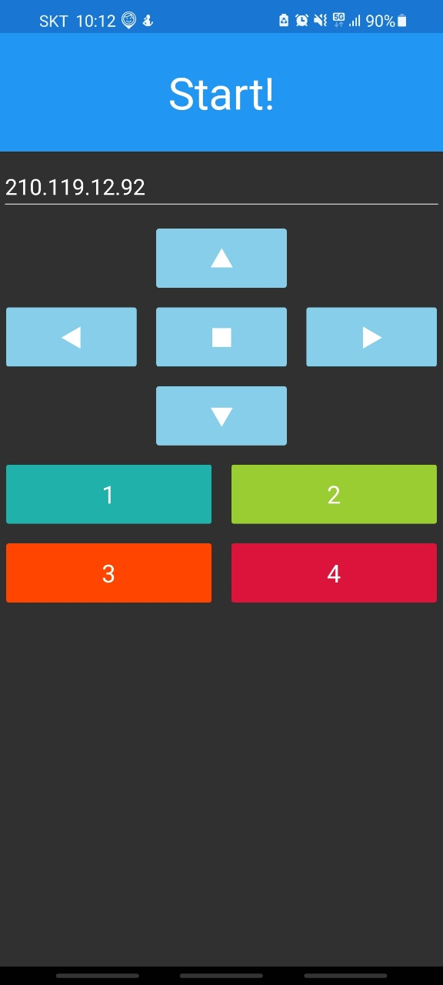 |  |  |  |  |  |  | 1. Mqtt로 AGV에 명령전달 2. (전 / 후 / 좌 / 우 / 정지) 기본 명령 전달 3. (1 / 2/ 3 / 4) 특수 상황 전달

조회테이블
갱신테이블

입출력 레이아웃 (상세) |  |  |  |  |  | APPLICATION 설계
시스템 |  |  |  |  |  | SUB시스템 | 기준정보
프로그램ID |  | 프로그램명 |  |  |  | 작성자 |  |  | 작성일
처리요약
▣ 조회 |  |  | ▣ 등록 |  | ▣ 수정 |  |  | ▣ 삭제

